Benutzerdefinierte Formate
Zahlenformate - Benutzerdefiniert

a) Getränke-Vorrat |  |  | So soll es aussehen:
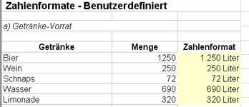
Getränke | Menge | Zahlenformat
Bier | 1250 | 1250
Wein | 250 | 250
Schnaps | 72 | 72
Wasser | 690 | 690
Limonade | 320 | 320

c) Export nach Italien

Export | Betrag in EUR | Zahlenformat
Mai | 27891.3 | 27891.3
Juni | 21568.4 | 21568.4
Juli | 17895.6 | 17895.6
August | 14965.2 | 14965.2
September | 11125.9 | 11125.9

d) Bestellnummern

Artikel | Bestellnummer | Zahlenformat
Sessel | 4789521 | 4789521
Tisch | 12369 | 12369
Couch | 4785 | 4785
Vitrine | 3698754 | 3698754
Eckbank | 147896 | 147896

Bedingte - 1
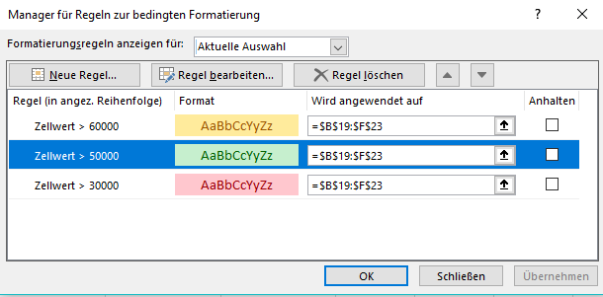
BEDINGTE Formatierung:
 |  | mit mehreren Bedingungen
Arbeitsschritte:
1. Bereich markieren
2. Registerkarte Start - Gruppe Formatvorlagen
-Bedingte Formatierung
3. Bedingung(en) festlegen
 | Regeln zum Hervorheben von Zellen
 |  | Größer als ---

Aufgabe: | Formatiere die Spalten Werte in den Spalten wie folgt:
 | Wenn der Zellwert größer als 80000 ist, so soll die Zelle GRÜN schattiert werden.
 | Wenn der Zellwert zwischen 1 und 80000 ist, so soll die Zelle GELB schattiert werden.
 | Wenn der Zellwert kleiner oder gleich 0 ist, so soll die Zelle ROT schattiert werden.

Gewinn nach Filialen 1. - 4. Quartal
Standort
 | 1. Quartal | 2. Quartal | 3. Quartal | 4. Quartal | Regeln zum Hervorheben von Zellen
Linz | 89343.59 | 77520.22 | -800 | 102250.8 | so oft eingeben, wie Bedingungen!
Graz | 0 | 0 | -40340.19 | 2300.74 | Änderungen: Bedingte Formatierung - Regeln verwalten
Wien | 102004.25 | 140673.76 | 2199.88 | 24445.82 | Formatierung löschen: Bedingte Formatierung - Regeln löschen
Innsbruck | 44749.29 | 12338.54 | 6548.22 | 88566.34
Salzburg | 22487.44 | 32977.12 | -9115.55 | 5688.26

 | Oberste Regel "überschreibt" die vorherigen!!!
 | Ändern über:

Textformate
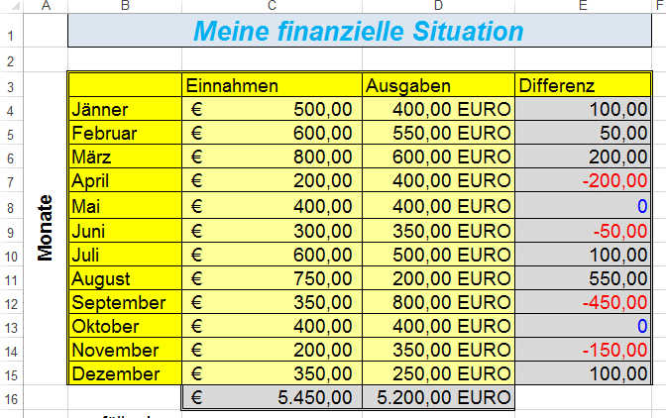
 | Einnahmen | Ausgaben | Differenz | so soll
Jänner | 500 | 400 |  | es
 | 600 | 550 |  | aussehen:
 | 800 | 600
 | 200 | 400
 | 400 | 400
 | 300 | 350
 | 600 | 500
 | 750 | 200
 | 350 | 800
 | 400 | 400
 | 200 | 350
 | 350 | 250 |  |  | Achtung:
 |  |  |  |  | negative Beträge - rot!
ausfüllen! |  |  | berechne! |  | 0 Werte - blau, ohne Kommastellen

 |  |  |  | Füge vor Spalte A eine neue Spalte ein, vor Zeile 1 zwei neue Zeilen.
 |  |  |  | Fülle die Monate fertig aus.
 |  |  |  | Formatiere so wie im Screenshot.
 |  |  |  | In Spalte C - Einnahmen - soll der Symbolsatz 3 färbige Pfeile mittels bedingter Formatierung vergeben werden
 |  |  |  | Die Grenzen für den Symbolsatz sollen bei 600 und 400 liegen.

 |  |  |  | Blende Spalte E aus.

